Sheet1
รายงานผลการใช้จ่ายงบประมาณ
สถานีตำรวจทางหลวง 6 กองกำกับการ 2 กองบังคับการตำรวจทางหลวง
ประจำปีงบประมาณ พ.ศ. 2569 ไตรมาสที่ 1-2 (ตุลาคม 2568 - มีนาคม 2569)
ที่ | รายการ | ผลการดำเนินงาน | งบประมาณที่ได้รับ | ผลการเบิกจ่าย | คิดเป็นร้อยละ | ปัญหา/อุปสรรค แนวทางการแก้ไข

ส.ทล.6 กก.2 บก.ทล. ไม่ได้รับงบประมาณ

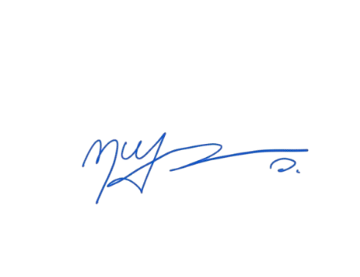
รวม
หมายเหตุ : สถานีตำรวจทางหลวงไม่มีแผนการใช้จ่ายงบประมาณประจำปี หากมีการใช้จ่ายทางกองบังคับการตำรวจทางหลวงหรือกรมทางหลวงจะเป็นผู้ดำเนินการ

 |  |  |  | พ.ต.ต.
 |  |  |  |  | (กฤษฏา พ่วงปาน)
 |  |  |  |  | สว.ส.ทล.6 กก.2 บก.ทล.

